상품제안서
똑딱이핫팩 (928눈사람) | 상품코드: F15248

 |  |  |  |  |  |  | 02-412-0044 | www.easy1.co.kr
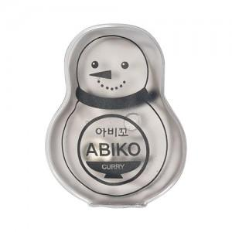

【상세/제작정보】 | *개별PE백포장시, 개당100원 추가, 납기3일추가 *개별OPP포장시, 개당200원 추가, 납기3일추가 *풀칼라인쇄시 제작기간 약3주소요 *겨울 성수기의 경우 납기 최소 2주 소요될 수 있습니다! 납기가 급하신 경우 꼭! 문의 먼저 주세요! *풀칼라인쇄는 최소수량 1000개부터 진행 가능합니다.

【인쇄/포장옵션】 | 실크, 풀칼라 / OPP(비닐)

【공급단가】 | 수량 | 1,000~ | 2,000~ | 3,000~ | 5,000~ | 10,000~
*VAT별도 | 단가 | 1,150원 | 1,010원 | 980원 | 940원 | 910원

【상품 URL】 | https://dev.easy1.co.kr:443/src/goods_detail.php?gdno=15248

